Plantilla
Ficha de Catalogación para los Recursos Educativos publicados en EducaTico -Versión 2- Notas: Cada campo cuenta con una guía para su mejor comprensión, además, se incluyen hojas o pestañas con las categorías de los campos solicitados.
Título | Descripción breve (50 caracteres) | Autor | Materia | Nivel | Usuario | Idioma | Derechos de uso | Tipo de contenido | Tipo de recurso educativo | Temática | Links a recurso externo | Imagen portada | Palabras clave | Fecha de publicación | Recurso relacionado
Matricula de Preescolar 2021 | El Departamento de Educación de la Primera Infancia, coloca a su disposición un sitio web que integra el acceso a una serie de documentos y orientaciones para realizar el proceso de matricula de estudiantes en el nivel de preescolar para el año 2021. | Asesores de Informática: Patricia Hernández Conejo, Luis Chacón Campos, Óscar Peréz Ramírez .Departamento de Educación de la Primera Infancia: Ofelia Montoya García. | Preescolar | Preescolar | Docentes, familia y asesores, administrativos. | Español | Atribución - No comercial - Compartir igual (Licencia Creative Commons) | Link-Enlace | TC21 | Ciencias Sociales,Educación Preescolar .Matricula de Preescolar 2020 | https://recursos.mep.go.cr/2020/matricula_preescolar2021/ | 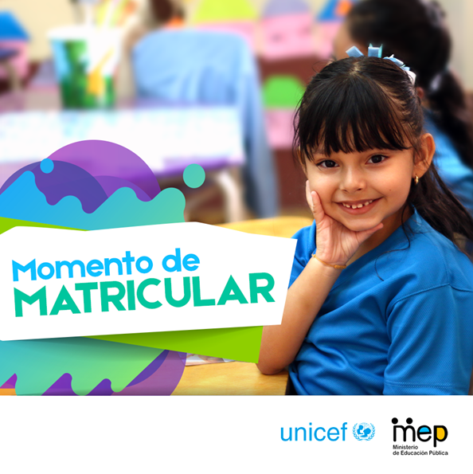 | sitio, preescolar,matricula, Departamento de Educación de la Primera Infancia, Uniforme, requisitos de matricula, reglamento de matricula, proceso de matricula, ciclo materno infantil, grupo interactivo, Patricia Hernández, Ofelia Montoya, matricula 2020

